RawData
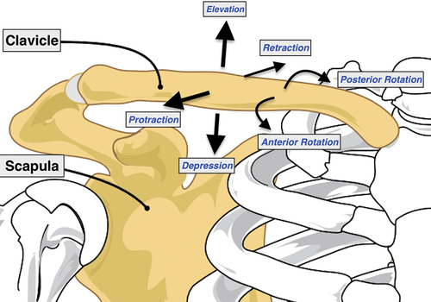
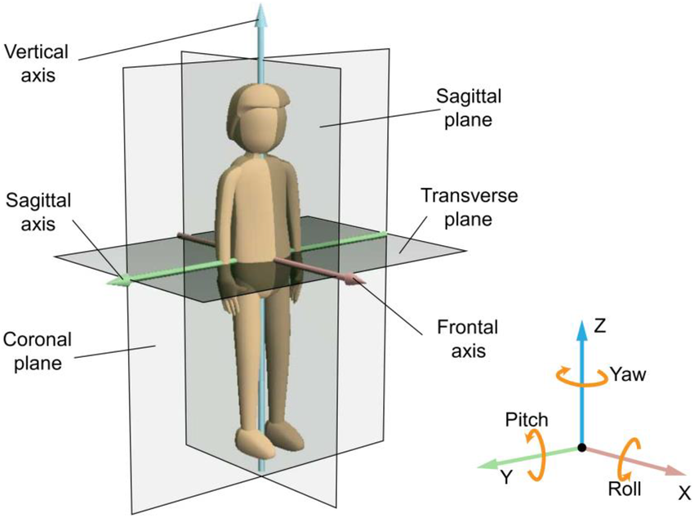
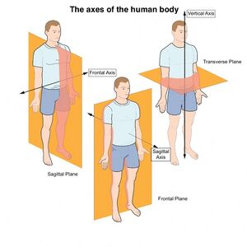

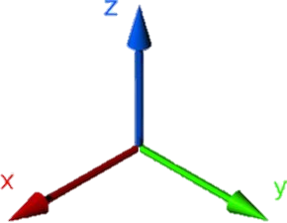

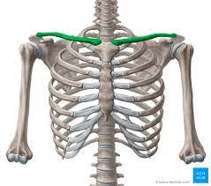
 |  |  |  |  | https://www.physio-pedia.com/Sternoclavicular_Joint |  |  |  |  |  | https://www.physio-pedia.com/Scapulothoracic_Joint

 |  |  |  |  | Sternoclavicular motion |  |  |  |  |  | Scapulothoracic motion
 |  |  |  |  | Coronal Plane |  | Sagittal Plane |  | Transverse Plane |  | Coronal Plane |  | Sagittal Plane |  | Transverse Plane |  |  |  |  |  | clavicle |  |  |  |  |  | spacular
 |  |  |  |  | (+)Upward Rotation & (-)Downward Rotation |  | (+)Anterior Rotation & (-)Posterior Rotation |  | (+)Protraction & (-)Retraction |  | (+)Upward Rotation & (-)Downward Rotation |  | (+)Anterior Rotation & (-)Posterior Rotation |  | (+)Internal Rotation & (-)External Rotation |  |  |  |  |  | delt Z |  | delt Y |  | delt X |  | delt Z |  | delt Y |  | delt X
Condition | Forward Flexion | design | actual |  |  |  |  |  |  |  |  |  |  |  |  |  | compare |  | actual
Normal | angle(°) | 0 | 0 | 0 | 0 | 0 | 0 | 0 | 0 | 0 | 0 | 0 | 0 | 0 | 0 | 0 | 45.4 |  | 0 | 0 | 0 | 0 | 0 | 0 | 0 | 0 | 0 | 0 | 0 | 0 | 0 | 0
 |  | 30 | 27.53 | 31.06 | -7.41 | -15.03 | 0.42 | 0.34 | -0.38 | -0.78 | 1.24 | 1.45 | -0.17 | -0.21 | 0.78 | 0.82 | 48.4 | 48.3 | 46.74 | 63.58 | 0.33 | 0.59 | 1.65 | 4.23 | 3.04 | 3.28 | -1.36 | -0.97 | 8.65 | 12.48 | 2.14 | 1.83
 |  | 60 | 52.14 | 51.84 | -10.19 | -6.84 | 1.41 | 1.61 | -1.63 | -1.94 | 3.59 | 2.89 | 2.43 | 2.59 | 0.68 | 0.76 | 54.0 | 54.3 | 41.85 | 40.21 | -0.19 | -0.27 | 0.78 | 0.57 | 0.33 | 0.41 | 0.01 | 0.03 | 2.31 | 2.32 | 0.59 | 0.31
 |  | 90 | 86.4 |  | -7.83 | -5.52 | 1.32 | 1.27 | -1.19 | -0.86 | 3.98 | 4.08 | 0.88 | 0.44 | 2.79 | 3.16 | 57.8 | 58 | 54.28 | 35.07 | 0.16 | -0.01 | 1.1 | 1.68 | 0.59 | 1.02 | 0.03 | -0.04 | 2.45 | 3.51 | 0.34 | 0.50
 |  | 120 | 115.3 |  | -6.09 | -6.73 | 12.91 | 19.32 | -1.35 | -2.28 | 17.01 | 17.17 | 9.63 | 11.83 | 18.09 | 17.98 | 65.8 | 66 | 58.22 | 58.17 | 0.41 | 0.53 | 2.59 | 2.51 | 9.1 | 11.9 | 1.39 | 2.01 | 16.43 | 23.77 | -8.32 | -10.29
 |  | 150 | 152.8 |  | -5.93 | -4.95 | 29.44 | 28.36 | 2.26 | 3.08 | 24.84 | 24.01 | 17.67 | 13.98 | 23.74 | 23.12 | 67.7 | 66.8
 | Abduction | design | actual |  |  |  |  |  |  |  |  |  |  |  |  |  |  |  | actual
 | angle(°) | 0 | 0 |  | 0 | 0 | 0 | 0 | 0 | 0 | 0 | 0 | 0 | 0 | 0 | 0 | 45.5 |  | 0 |  | 0 | 0 | 0 | 0 | 0 | 0 | 0 | 0 | 0 | 0 | 0 | 0
 |  | 30 | 22.5 |  | 0.51 | 0.45 | 0.92 | 0.72 | -0.82 | -0.83 | 1.02 | 1.45 | 1.42 | 1.03 | 1.29 | 3.53 | 48.4 | 48.3
 |  | 60 | 48.2 |  | -0.74 | -0.63 | 3.27 | 3.21 | -1.71 | -1.67 | 4.21 | 3.78 | 1.81 | 2.39 | 4.75 | 4.98 | 54.0 | 54.3
 |  | 90 | 63.8 |  | -1.71 | -2.91 | 14.71 | 13.81 | -3.20 | -2.93 | 5.37 | 7.09 | 10.08 | 9.82 | 12.84 | 10.62 | 57.8 | 58
 |  | 120 | 110.9 |  | -3.82 | -3.55 | 32.77 | 30.18 | -3.91 | -2.57 | 16.15 | 16.42 | 20.18 | 20.68 | 25.53 | 24.31 | 65.8 | 66
 |  | 150 | 162.4 |  | -5.21 | -7.58 | 32.53 | 27.47 | -5.01 | -2.37 | 17.19 | 14.74 | 30.68 | 33.64 | 22.45 | 19.45 | 67.7 | 66.8
 | Adduction | design | actual |  |  |  |  |  |  |  |  |  |  |  |  |  |  |  | actual
 | angle(°) | 0 | 0 |  | 0 | 0 | 0 | 0 | 0 | 0 | 0 | 0 | 0 | 0 | 0 | 0 | 55.7 |  | 0 |  | 0 | 0 | 0 | 0 | 0 | 0 | 0 | 0 | 0 | 0 | 0 | 0
 |  | 30 | 17.3 |  | 1.92 | 1.46 | 3.51 | 4.03 | -2.76 | -1.91 | 3.21 | 5.12 | 1.59 | 1.63 | 4.62 | 4.96 | 56.1 | 55.7
 |  | 60 | 41.7 |  | 3.78 | 3.07 | 15.81 | 20.93 | -8.28 | -7.09 | 21.98 | 18.01 | 9.41 | 13.52 | 15.18 | 20.97 | 59.9 | 60.2

Condition | Forward Flexion | design | actual |  |  |  |  |  |  |  |  |  |  |  |  |  | compare |  | actual
AC cut | angle(°) | 0 | 0 |  | 0 | 0 | 0 | 0 | 0 | 0 | 0 | 0 | 0 | 0 | 0 | 0 | 45.0 |  | 0 | 0 | 0 | 0 | 0 | 0 | 0 | 0 | 0 | 0 | 0 | 0 | 0 | 0
 |  | 30 | 30.9 |  | 1.47 | 1.33 | -0.16 | -0.29 | -0.51 | -0.54 | 1.37 | 1.44 | -0.32 | -0.38 | 0.51 | 0.48
 |  | 60 | 53.2 |  | 1.95 | 2.82 | 0.44 | 0.38 | -2.04 | -2.52 | 3.56 | 4.35 | 1.31 | 1.65 | 1.82 | 2.64
 |  | 90 | 83.4 |  | 1.21 | 1.53 | 1.43 | 1.38 | -1.56 | -1.63 | 3.86 | 4.04 | 1.87 | 1.89 | 4.19 | 4.26
 |  | 120 | 116.7 |  | 2.14 | 2.22 | 18.8 | 21.57 | -4.35 | -2.30 | 14.3 | 12.53 | 16.18 | 14.99 | 25.46 | 22.5
 |  | 150 | 168.2 |  | 3.71 | 3.92 | 33.16 | 33.25 | -7.28 | -7.38 | 12.76 | 10.46 | 23.66 | 19.79 | 21.47 | 17.76
 | Abduction | design | actual |  |  |  |  |  |  |  |  |  |  |  |  |  |  |  | actual
 | angle(°) | 0 | 0 |  | 0 | 0 | 0 | 0 | 0 | 0 | 0 | 0 | 0 | 0 | 0 | 0 |  |  | 0 |  | 0 | 0 | 0 | 0 | 0 | 0 | 0 | 0 | 0 | 0 | 0 | 0
 |  | 30 | 28.3 |  | 1.43 | 1.39 | 1.93 | 1.76 | -1.56 | -1.61 | 0.65 | 1.11 | 2.59 | 2.53 | 1.82 | 1.83
 |  | 60 | 47.3 |  | -1.78 | -1.61 | 2.18 | 2.31 | -1.87 | -2.16 | -0.17 | -0.53 | 2.15 | 2.33 | 4.15 | 4.46
 |  | 90 | 71.5 |  | -1.75 | -2.05 | 11.48 | 11.98 | -3.92 | -3.63 | 5.26 | 4.89 | 10.84 | 11.28 | 12.71 | 12.67
 |  | 120 | 130.2 |  | -1.58 | -1.72 | 30.44 | 28.05 | -8.92 | -7.61 | 10.58 | 8.51 | 27.85 | 25.96 | 26.62 | 24.36
 |  | 150 | 166.1 |  | 1.18 | 0.19 | 35.43 | 32.27 | -10.41 | -7.93 | 15.41 | 7.14 | 31.25 | 18.45 | 28.21 | 34.83
 | Adduction | design | actual |  |  |  |  |  |  |  |  |  |  |  |  |  |  |  | actual
 | angle(°) | 0 | 0 |  | 0 | 0 | 0 | 0 | 0 | 0 | 0 | 0 | 0 | 0 | 0 | 0 |  |  | 0 |  | 0 | 0 | 0 | 0 | 0 | 0 | 0 | 0 | 0 | 0 | 0 | 0
 |  | 30 | 43.1 |  | -0.67 | -0.91 | 4.09 | 8.02 | -2.55 | -3.42 | 9.78 | 6.97 | 1.57 | 4.72 | 3.71 | 10.44
 |  | 60 | 70.3 |  | 4.96 | 5.18 | 23.50 | 24.45 | -13.38 | -12.69 | 23.52 | 24.09 | 16.04 | 16.89 | 21.81 | 20.55

Condition | Forward Flexion | design | actual |  |  |  |  |  |  |  |  |  |  |  |  |  | compare |  | actual
AC + CC cut | angle(°) | 0 | 0 |  | 0 | 0 | 0 | 0 | 0 | 0 | 0 | 0 | 0 | 0 | 0 | 0 |  |  | 0 | 0 | 0 | 0 | 0 | 0 | 0 | 0 | 0 | 0 | 0 | 0 | 0 | 0
 |  | 30 | 33.2 |  | 1.19 | 1.51 | 0.38 | 0.43 | -0.85 | -1.04 | 2.31 | 2.53 | 0.45 | 0.49 | 0.06 | -0.25
 |  | 60 | 54.6 |  | 1.74 | 1.11 | 0.21 | 0.61 | -1.29 | -1.13 | 2.33 | 2.56 | 0.67 | 0.69 | -0.74 | -0.06
 |  | 90 | 87.5 |  | 1.38 | 1.08 | 1.13 | 1.38 | -1.15 | -1.64 | 4.61 | 4.90 | 4.13 | 3.74 | 2.32 | 1.67
 |  | 120 | 151.7 |  | -4.08 | -4.88 | 27.38 | 28.33 | -8.51 | -7.67 | 18.57 | 20.01 | 23.60 | 24.42 | 32.44 | 30.37
 |  | 150 | 173.2 |  | -4.64 | -4.31 | 28.31 | 27.60 | -6.98 | -6.54 | 5.02 | 9.08 | 26.92 | 24.06 | 23.9 | 21.62
 | Abduction | design | actual |  |  |  |  |  |  |  |  |  |  |  |  |  |  |  | actual
 | angle(°) | 0 | 0 |  | 0 | 0 | 0 | 0 | 0 | 0 | 0 | 0 | 0 | 0 | 0 | 0 |  |  | 0 |  | 0 | 0 | 0 | 0 | 0 | 0 | 0 | 0 | 0 | 0 | 0 | 0
 |  | 30 | 31.1 |  | 0.93 | 0.82 | 0.36 | 0.37 | -0.43 | -0.38 | 3.09 | 4.04 | 1.28 | 1.44 | 1.42 | 1.95
 |  | 60 | 47.8 |  | 0.87 | 0.48 | 1.57 | 1.27 | -1.83 | -1.29 | 4.23 | 2.96 | 3.41 | 2.82 | 3.33 | 4.42
 |  | 90 | 70.6 |  | -7.88 | -5.74 | 5.64 | 5.02 | -4.85 | -5.36 | 4.33 | 7.18 | 11.45 | 9.86 | 15.16 | 10.28
 |  | 120 | 128.3 |  | -10.25 | -8.23 | 24.36 | 23.17 | -9.24 | -8.43 | 14.56 | 12.83 | 23..83 | 22.06 | 26.23 | 27.94
 |  | 150 | 169.2 |  | -8.09 | -6.95 | 24.21 | 26.6 | -7.09 | -7.82 | 10.53 | 12.98 | 8.31 | 2.67 | 22.42 | 24.36
 | Adduction | design | actual |  |  |  |  |  |  |  |  |  |  |  |  |  |  |  | actual
 | angle(°) | 0 | 0 |  | 0 | 0 | 0 | 0 | 0 | 0 | 0 | 0 | 0 | 0 | 0 | 0 |  |  | 0 |  | 0 | 0 | 0 | 0 | 0 | 0 | 0 | 0 | 0 | 0 | 0 | 0
 |  | 30 | 32.9 |  | 3.21 | 3.47 | 5.48 | 5.54 | -5.21 | -4.68 | 5.57 | 6.71 | 4.95 | 4.79 | 4.34 | 5.01
 |  | 60 | 62.4 |  | 5.45 | 5.17 | 17.02 | 9.71 | -10.16 | -11.3 | 10.51 | 11.04 | 8.42 | 13.35 | 14.60 | 7.96

Condition | Forward Flexion | design | actual |  |  |  |  |  |  |  |  |  |  |  |  |  | compare |  | actual
Repair CC loop | angle(°) | 0 | 0 |  | 0 | 0 | 0 | 0 | 0 | 0 | 0 | 0 | 0 | 0 | 0 | 0 |  |  | 0 | 0 | 0 | 0 | 0 | 0 | 0 | 0 | 0 | 0 | 0 | 0 | 0 | 0
 |  | 30 | 32.2 |  | 1.43 | 1.39 | 0.15 | -0.03 | -0.47 | -0.38 | 1.41 | 0.85 | -0.31 | -0.41 | 0.36 | 0.25
 |  | 60 | 49.1 |  | 2.22 | 3.21 | 0.60 | 0.90 | -1.39 | -2.45 | 2.56 | 2.91 | 0.65 | 1.37 | 1.68 | 2.64
 |  | 90 | 71.6 |  | 1.47 | 0.66 | 2.64 | 2.48 | -2.66 | -1.86 | 4.65 | 3.51 | 2.56 | 1.95 | 5.22 | 4.37
 |  | 120 | 139.2 |  | -2.68 | -3.18 | 22.45 | 22.96 | -5.04 | -4.37 | 16.79 | 16.43 | 15.12 | 16.95 | 27.16 | 28.61
 |  | 150 | 148.1 |  | -7.21 | -9.08 | 28.55 | 27.36 | -4.21 | -3.19 | 19.50 | 19.49 | 16.53 | 17.44 | 32.70 | 34.03
 | Abduction | design | actual |  |  |  |  |  |  |  |  |  |  |  |  |  |  |  | actual
 | angle(°) | 0 | 0 |  | 0 | 0 | 0 | 0 | 0 | 0 | 0 | 0 | 0 | 0 | 0 | 0 |  |  | 0 |  | 0 | 0 | 0 | 0 | 0 | 0 | 0 | 0 | 0 | 0 | 0 | 0
 |  | 30 | 20.4 |  | 2.65 | 2.27 | 18.97 | 18.70 | -15.24 | -15.11 | -2.36 | -1.78 | 1.26 | 1.51 | 1.44 | 1.43
 |  | 60 | 39.7 |  | 0.27 | 0.15 | 1.90 | 1.68 | -1.45 | 1.52 | 1.41 | 1.23 | 1.52 | 1.67 | 2.48 | 2.65
 |  | 90 | 68.9 |  | -1.21 | -1.35 | 9.81 | 9.65 | -4.12 | -3.91 | 3.61 | 6.17 | 7.91 | 8.55 | 10.94 | 12.79
 |  | 120 | 115.5 |  | -4.69 | -5.14 | 22.92 | 21.23 | -2.22 | -2.05 | 11.11 | 8.21 | 13.46 | 18.07 | 21.71 | 26.65
 |  | 150 | 160.1 |  | -7.12 | -7.53 | 27.80 | 22.39 | 0.59 | 3.84 | 15.10 | 17.89 | 22.61 | 20.87 | 36.26 | 37.65
 | Adduction | design | actual |  |  |  |  |  |  |  |  |  |  |  |  |  |  |  | actual
 | angle(°) | 0 | 0 |  | 0 | 0 | 0 | 0 | 0 | 0 | 0 | 0 | 0 | 0 | 0 | 0 |  |  | 0 |  | 0 | 0 | 0 | 0 | 0 | 0 | 0 | 0 | 0 | 0 | 0 | 0
 |  | 30 | 27.3 |  | 0.87 | 2.15 | 7.58 | 8.86 | -2.37 | -2.49 | 6.28 | 3.11 | 2.96 | 2.10 | 7.95 | 7.48
 |  | 60 | 64.6 |  | 2.78 | 3.16 | 18.37 | 16.76 | -6.64 | -6.05 | 14.88 | 12.91 | 9.38 | 8.81 | 17.76 | 16.79

Condition | Forward Flexion | design | actual |  |  |  |  |  |  |  |  |  |  |  |  |  | compare |  | actual
Repair Double Button | angle(°) | 0 | 0 |  | 0 | 0 | 0 | 0 | 0 | 0 | 0 | 0 | 0 | 0 | 0 | 0 |  |  | 0 | 0 | 0 | 0 | 0 | 0 | 0 | 0 | 0 | 0 | 0 | 0 | 0 | 0
 |  | 30 | 31.4 |  | 3.22 | 3.27 | 0.06 | 0.74 | -1.04 | -2.31 | 0.98 | 1.01 | 0.07 | -0.31 | 0.47 | 0.04
 |  | 60 | 49.72 |  | 3.67 | 2.91 | 0.03 | -0.11 | -2.51 | -3.31 | 2.56 | 3.31 | 1.72 | 1.96 | 1.92 | 1.90
 |  | 90 | 80.9 |  | 2.79 | 2.42 | 1.319 | 1.22 | -3.23 | -2.64 | 1.53 | 2.36 | 2.87 | 2.27 | 3.13 | 3.15
 |  | 120 | 118.8 |  | 1.51 | 1.14 | 20.57 | 23.25 | -11.31 | -11.96 | 6.50 | 7.06 | 18.28 | 21.04 | 27.19 | 30.5
 |  | 150 | 148.6 |  | -2.85 | -3.31 | 24.21 | 26.05 | -10.11 | -10.95 | 8.29 | 9.45 | 26.39 | 25.32 | 36.73 | 39.01
 | Abduction | design | actual |  |  |  |  |  |  |  |  |  |  |  |  |  |  |  | actual
 | angle(°) | 0 | 0 |  | 0 | 0 | 0 | 0 | 0 | 0 | 0 | 0 | 0 | 0 | 0 | 0 |  |  | 0 |  | 0 | 0 | 0 | 0 | 0 | 0 | 0 | 0 | 0 | 0 | 0 | 0
 |  | 30 | 30.6 |  | 2.02 | 2.41 | 0.39 | 0.34 | -1.03 | -1.11 | -1.65 | -0.49 | 1.67 | 1.71 | 1.62 | 1.29
 |  | 60 | 59.3 |  | 1.25 | 2.45 | 1.04 | 3.08 | -1.55 | -3.71 | -0.73 | -1.08 | 2.36 | 2.47 | 2.37 | 3.04
 |  | 90 | 71.2 |  | 1.10 | 3.46 | 6.86 | 5.03 | -6.39 | -7.36 | -1.29 | -2.06 | 10.38 | 11.94 | 11.54 | 7.54
 |  | 120 | 123.0 |  | -2.15 | -2.21 | 23.92 | 24.98 | -9.42 | -8.56 | 4.44 | 2.66 | 25.87 | 24.58 | 31.16 | 27.44
 |  | 150 | 160.6 |  | -7.46 | -8.64 | 27.85 | 25.83 | -9.23 | -8.56 | 3.72 | 6.07 | 32.01 | 31.96 | 35.57 | 34.53
 | Adduction | design | actual |  |  |  |  |  |  |  |  |  |  |  |  |  |  |  | actual
 | angle(°) | 0 | 0 |  | 0 | 0 | 0 | 0 | 0 | 0 | 0 | 0 | 0 | 0 | 0 | 0 |  |  | 0 |  | 0 | 0 | 0 | 0 | 0 | 0 | 0 | 0 | 0 | 0 | 0 | 0
 |  | 30 | 25.84 |  | 0.25 | 0.51 | -1.53 | -1.62 | -1.44 | -1.93 | -0.91 | -1.47 | -1.62 | -1.47 | -1.63 | -2.07
 |  | 60 | 43.4 |  | -0.24 | 0.19 | -0.59 | -0.12 | -2.35 | -2.32 | 1.81 | 2.97 | -0.47 | -0.21 | -0.90 | -0.25

Condition | Forward Flexion | design | actual |  |  |  |  |  |  |  |  |  |  |  |  |  | compare |  | actual
Repair Single Button | angle(°) | 0 | 0 |  | 0 | 0 | 0 | 0 | 0 | 0 | 0 | 0 | 0 | 0 | 0 | 0 |  |  | 0 | 0 | 0 | 0 | 0 | 0 | 0 | 0 | 0 | 0 | 0 | 0 | 0 | 0
 |  | 30 | 29.7 |  | 1.87 | 1.65 | 1.32 | 1.68 | -2.23 | -2.27 | 1.23 | 0.80 | 2.15 | 1.98 | 1.32 | 0.94
 |  | 60 | 44.6 |  | 3.15 | 3.17 | 1.31 | 1.17 | -1.33 | -1.63 | 1.58 | 1.77 | 1.29 | 1.56 | 1.33 | 1.28
 |  | 90 | 81.5 |  | 2.02 | 1.58 | 1.33 | 1.43 | -2.51 | -2.16 | 2.05 | 1.76 | 2.41 | 2.21 | 3.06 | 2.99
 |  | 120 | 136.8 |  | 0.08 | 0.15 | 23.06 | 22.93 | -8.20 | -8.91 | 5.69 | 5.92 | 19.39 | 20.12 | 28.94 | 29.28
 |  | 150 | 151.4 |  | -4.19 | -4.35 | 27.13 | 27.77 | -7.13 | -6.51 | 7.34 | 7.91 | 28.65 | 28.16 | 39.47 | 39.61
 | Abduction | design | actual |  |  |  |  |  |  |  |  |  |  |  |  |  |  |  | actual
 | angle(°) | 0 | 0 |  | 0 | 0 | 0 | 0 | 0 | 0 | 0 | 0 | 0 | 0 | 0 | 0 |  |  | 0 |  | 0 | 0 | 0 | 0 | 0 | 0 | 0 | 0 | 0 | 0 | 0 | 0
 |  | 30 | 27.8 |  | 1.33 | 1.16 | -0.14 | -0.08 | 0.23 | 0.14 | 0.02 | 0.72 | -0.30 | -0.02 | -0.23 | -0.23
 |  | 60 | 50.6 |  | 0.86 | 1.23 | 1.38 | 1.52 | -1.78 | -2.03 | -1.48 | -1.08 | 2.93 | 2.47 | 2.85 | 3.32
 |  | 90 | 78.6 |  | -2.43 | -2.87 | 6.62 | 7.06 | -5.32 | -5.74 | 8.28 | 11.42 | 9.19 | 10.58 | 10.22 | 12.21
 |  | 120 | 119.5 |  | -4.01 | -4.71 | 23.62 | 24.20 | -6.12 | -5.89 | 1.44 | 2.86 | 24.11 | 25.17 | 26.14 | 25.81
 |  | 150 | 149.2 |  | -3.90 | -4.43 | 24.86 | 19.21 | -4.91 | -0.50 | 2.217 | 5.27 | 35.50 | 35.83 | 37.45 | 40.01
 | Adduction | design | actual |  |  |  |  |  |  |  |  |  |  |  |  |  |  |  | actual
 | angle(°) | 0 | 0 |  | 0 | 0 | 0 | 0 | 0 | 0 | 0 | 0 | 0 | 0 | 0 | 0 |  |  | 0 |  | 0 | 0 | 0 | 0 | 0 | 0 | 0 | 0 | 0 | 0 | 0 | 0
 |  | 30 | 29.2 |  | -0.22 | -0.08 | 6.76 | 6.12 | -2.79 | -2.78 | 2.74 | 3.95 | 2.50 | 3.02 | 6.01 | 6.59
 |  | 60 | 44.7 |  | 3.14 | 3.95 | 14.04 | 14.92 | -10.52 | -11.30 | 9.94 | 10.44 | 7.89 | 6.73 | 11.65 | 9.87

